Накладная-№3
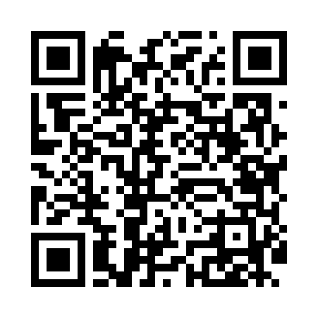
Номер товарно-транспортной накладной: |  |  | Торговый представитель: Kamol aka
Поставщик: Toshkent falcon fly 2 |  |  | Телефон торгового представителя: +998979626299
Дата отгрузки: 08.11.2025 |  |  | Контрагент: Dona zakass
Дата консигнации: |  |  | Адрес:
Доставщик: |  |  | Телефон:
Телефон доставщика:
Время заказа: 08.11.2025 11:31:23
№ | Штрих-код | Название товаров (работ,услуг) | Количество | Количество в кейсе | Цена | Сумма
 |  |  | 12 |  |  | 121.8
1 | 2011210359794 | Универсал коврик 0.8*10 10 метр XP-23-18 | 1 | 1 коробка | 60.70 | 60.70
2 | 2018200423401 | Коврики напольные для ванной комнаты 1*15M XP -23-15 | 1 | 1 коробка | 34.90 | 34.90
3 | 6946765285228 | Коврик для йоги и фитнеса, спортивный 61*173 XP-23-102 | 2 | 2 шт. | 3.30 | 6.60
4 | 6954545500065 | Пластмас доска A690M ongyou белый (o'rtanchas i) GB-60-14 | 4 | 4 шт. | 2.20 | 8.80
5 | 6937202506129 | Разделочная доска пластмассовая A683M GB-60-1 2 | 4 | 4 шт. | 2.70 | 10.80
Итого: 121.8$|->UZS: 1,522,500.00

